RUS
общий код
ЛЕНТА

QUORIDOR
здесь мои аватар
имя игрока
рейтинг
контейнер
стены: 10
имя игрока
рейтинг
здесь
аватар
соперника
контейнер
стены: 10
Авторизация
имя игрока
рейтинг
здесь
аватар
соперника
контейнер
Анимационный
тайл

контейнер-блок
СТЕНЫ
контейнер
Онлайн
Лидеры
Чат
Правила
я отправил

0:30

✓
✗
контейнер

сообщ
контейнер

Зона
где
получают
стикеры

Стикеры
Сдаться
контейнер
контейнер

опции

Завершить

ход

Здесь можно сыграть с другим игроком онлайн
OPP
icon
my
icon
Отправить стикер
0
1
2
3
4
5
6
7
8
9
10
11
12
13
14
15
контейнер
Идет игра
игр1
р1
avatar1
контейнер
игр2
р2
avatar2

Приглашение
имя игрока
рейтинг
здесь
аватар
соперника


контейнер
контейнер
имя игрока
рейтинг
здесь
аватар
соперника
Пригласить

контейнер-блок для карточек игроков
Карточки игроков

Ждите ответ
сохраняет цвет бота



сохраняет цвет онлайна
сохрняет цвет бот игры

сохрняет цвет игры
Завешить
контейнер

Игорков онлайн ? 10

Лидеры игры
контейнер
контейнер-блок для сообщений
аватар 1 места
контейнер
имя игрока
рейтинг

СООБЩЕНИЕ
контейнер
OK
СООБЩЕНИЕ23

аватар 2 места
имя игрока
рейтинг
контейнер

контейнер-блок
CARD

аватар 3 места
имя игрока
рейтинг
контейнер

Кнопка возврата

текст фидбэка
23/50
контейнер

контейнер
СООБЩЕНИЕ

1
2
3
4
5
6
7
8
9
0
<
Й
Ц
У
К
Е
Н
Г
Ш
Щ
З
Х
Ъ
Ф
Ы
В
А
П
Р
О
Л
Д
Ж
Э
!
Я
Ч
С
М
И
Т
Ь
Б
Ю
)
?
ЗАКРЫТЬ
_
ОТПРАВИТЬ
,
(
EN
1
2
3
4
5
6
7
8
9
0
<
Q
W
E
R
T
Y
U
I
O
P
A
S
D
F
G
H
J

ENG
все
ВКЛЮЧИТЬ F3
только код
ЦВЕТ

общий код

QUORIDOR
здесь мои аватар
имя игрока
рейтинг
контейнер
стены: 10
имя игрока
рейтинг
здесь
аватар
соперника
контейнер
стены: 10
Log in...
имя игрока
рейтинг
здесь
аватар
соперника
контейнер
Анимационный
тайл

контейнер-блок
СТЕНЫ
контейнер
Online
Leaders
Chat
Rules
я отправил

0:30

✓
✗
контейнер

сообщ
контейнер

Зона
где
получают
стикеры

Stickers
Giveup
контейнер
контейнер

опции

Stop

ход

Здесь можно сыграть с другим игроком онлайн
OPP
icon
my
icon
Send sticker
0
1
2
3
4
5
6
7
8
9
10
11
12
13
14
15
контейнер

Game is on...
игр1
р1
avatar1
контейнер
игр2
р2
avatar2
Invitation
имя игрока
рейтинг
здесь
аватар
соперника


контейнер
контейнер
имя игрока
рейтинг
здесь
аватар
соперника
Invite

контейнер-блок для карточек игроков
Карточки игроков

Waiting...
сохраняет цвет бота

сохраняет цвет онлайна
сохрняет цвет бот игры

сохрняет цвет игры
Завешить
контейнер

Игорков онлайн ? 10

Leaderboard
контейнер
Пригласить друзей
Поделиться результатом
Закрыть
контейнер
контейнер-блок для сообщений
аватар 1 места
контейнер
имя игрока
рейтинг

СООБЩЕНИЕ
контейнер
OK
СООБЩЕНИЕ23

аватар 2 места
имя игрока
рейтинг
контейнер

контейнер-блок
CARD

аватар 3 места
имя игрока
рейтинг
контейнер

Кнопка возврата

текст фидбэка
23/50
контейнер

контейнер
СООБЩЕНИЕ

1
2
3
4
5
6
7
8
9
0
<
Й
Ц
У
К
Е
Н
Г
Ш
Щ
З
Х
Ъ
Ф
Ы
В
А
П
Р
О
Л
Д
Ж
Э
!
Я
Ч
С
М
И
Т
Ь
Б
Ю
)
?
ЗАКРЫТЬ
_
ОТПРАВИТЬ
,
(
EN
1
2
3
4
5
6
7
8
9
0
<
Q
W
E
R
T
Y
U
I
O
P

Лист1
QUORIDOR

Лист1 (2)
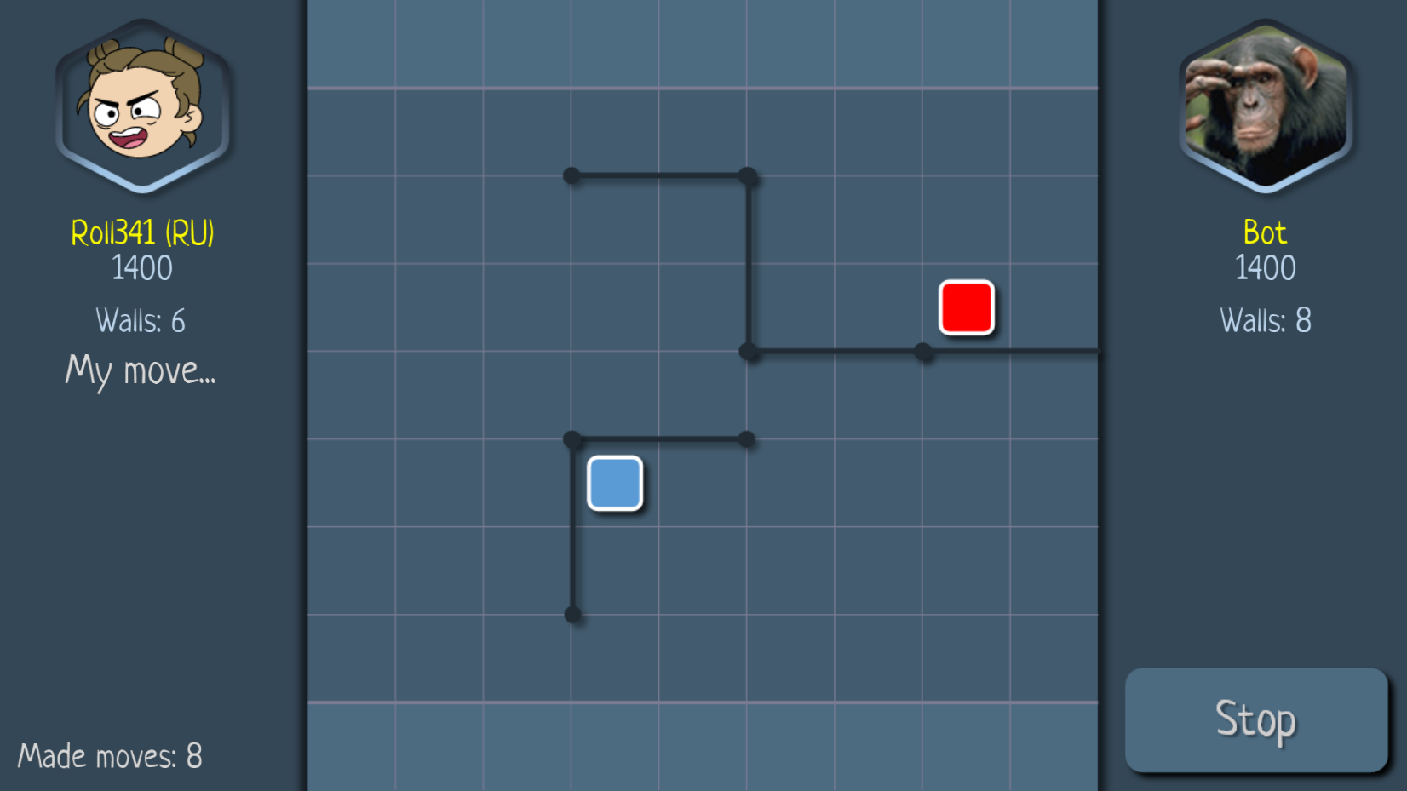
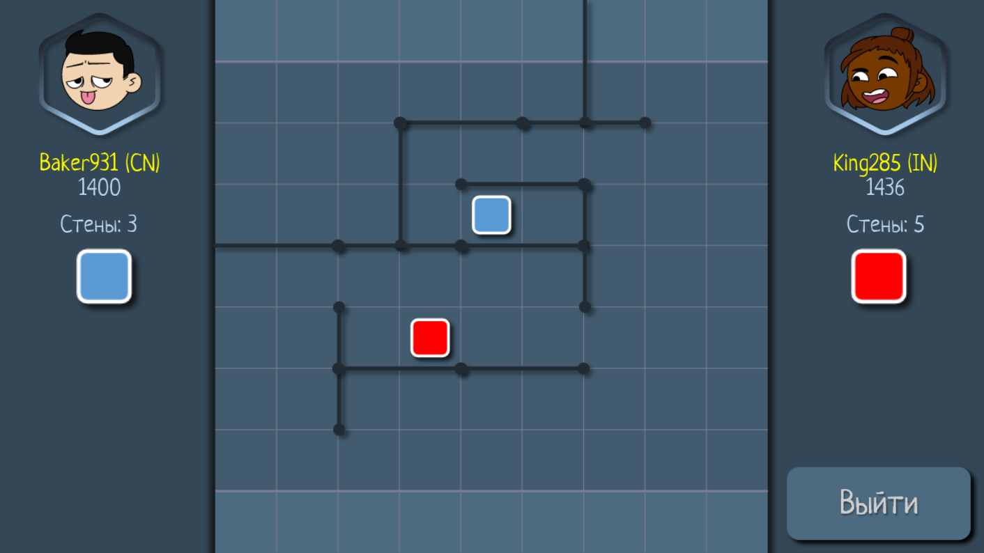

THINK AHEAD, MOVE AHEAD...
MASTER THE MAZE...

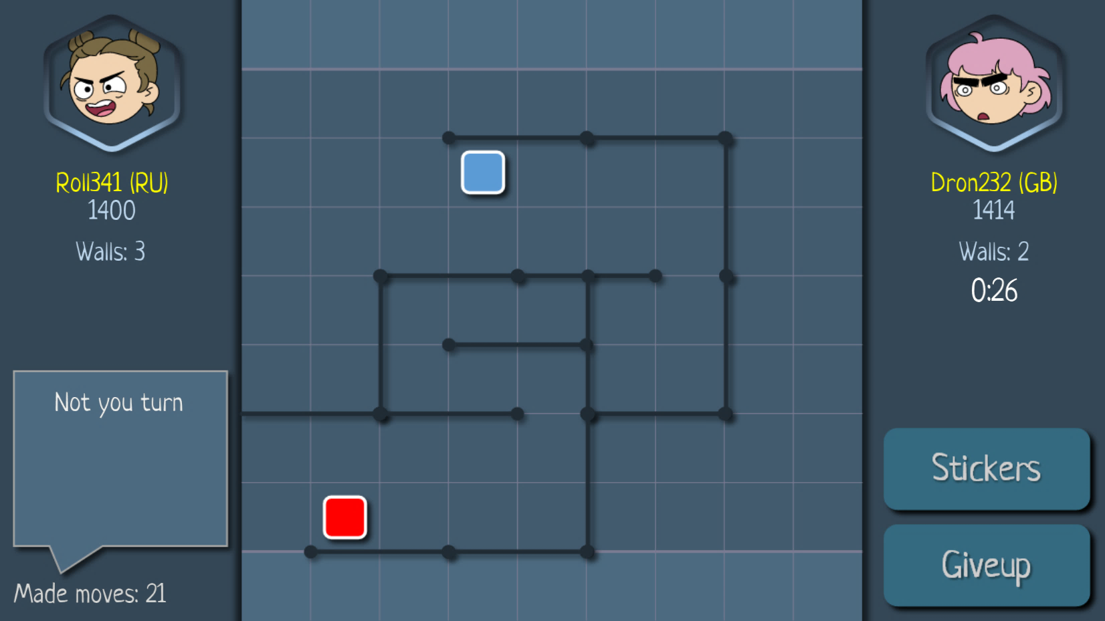
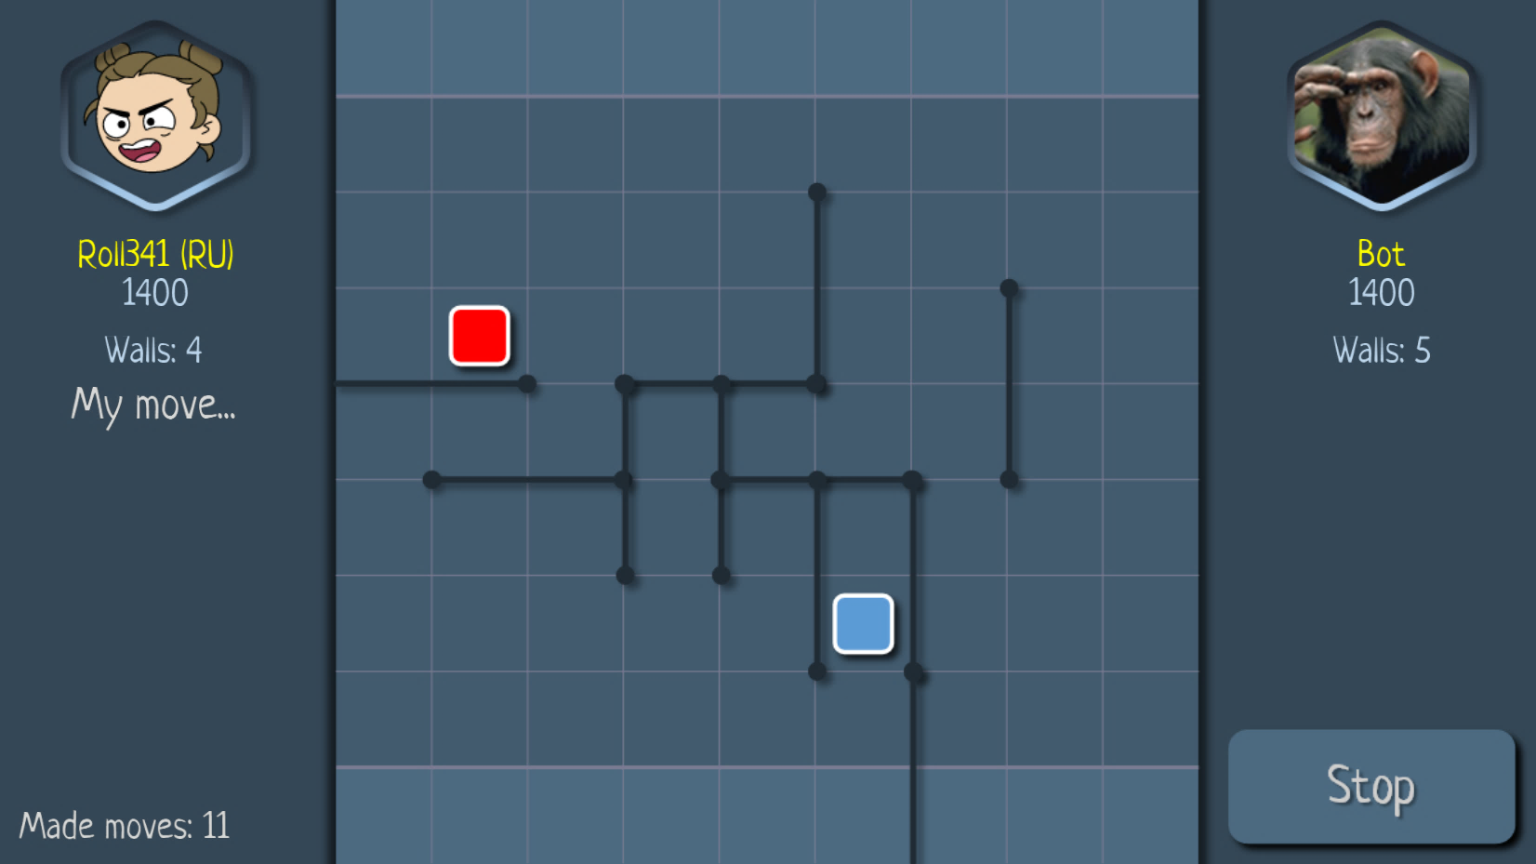

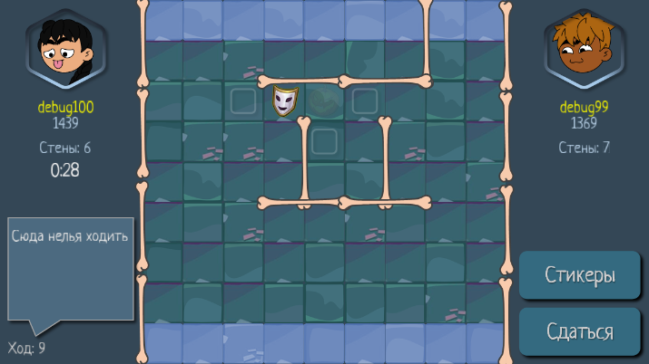

OUTSMART YOU OPPONENT...
BLOCK, MOVE, WIN...

Think ahead, move ahead

